fg_5
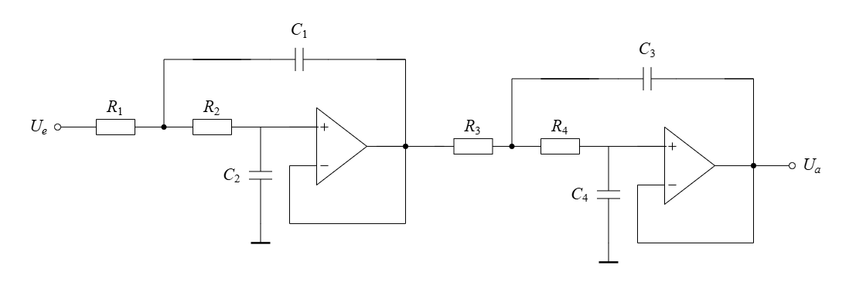
f_g | R_1 | R_2 | R_3 | R_4 | Aproximation | w_g
15000 | 7274.90 | 2081.65 | 6178.37 | 1840.93 | Linkwitz/Riley | 94247.78
15200 | 7179.18 | 2054.26 | 6097.07 | 1816.70 | Linkwitz/Riley | 95504.42
15400 | 7085.94 | 2027.58 | 6017.89 | 1793.11 | Linkwitz/Riley | 96761.05 | C_1= | 3.54E-09
15600 | 6995.10 | 2001.59 | 5940.74 | 1770.12 | Linkwitz/Riley | 98017.69 | C_2= | 2.10E-09
15800 | 6906.55 | 1976.25 | 5865.54 | 1747.72 | Linkwitz/Riley | 99274.33
16000 | 6820.22 | 1951.55 | 5792.22 | 1725.87 | Linkwitz/Riley | 100530.96
16200 | 6736.02 | 1927.46 | 5720.71 | 1704.56 | Linkwitz/Riley | 101787.60 | C_3= | 9.80E-09
16400 | 6653.87 | 1903.95 | 5650.95 | 1683.77 | Linkwitz/Riley | 103044.24 | C_4= | 1.01E-09
16600 | 6573.70 | 1881.01 | 5582.86 | 1663.49 | Linkwitz/Riley | 104300.88
16800 | 6495.45 | 1858.62 | 5516.40 | 1643.68 | Linkwitz/Riley | 105557.51
17000 | 6419.03 | 1836.75 | 5451.50 | 1624.35 | Linkwitz/Riley | 106814.15 | Q_1= | 0.54
17200 | 6344.39 | 1815.39 | 5388.11 | 1605.46 | Linkwitz/Riley | 108070.79 | Q_2= | 1.31
17400 | 6271.46 | 1794.53 | 5326.18 | 1587.01 | Linkwitz/Riley | 109327.42
17600 | 6200.20 | 1774.14 | 5265.66 | 1568.97 | Linkwitz/Riley | 110584.06
17800 | 6130.53 | 1754.20 | 5206.49 | 1551.34 | Linkwitz/Riley | 111840.70
18000 | 6062.42 | 1734.71 | 5148.64 | 1534.11 | Linkwitz/Riley | 113097.34
18200 | 5995.80 | 1715.65 | 5092.06 | 1517.25 | Linkwitz/Riley | 114353.97
18400 | 5930.62 | 1697.00 | 5036.71 | 1500.76 | Linkwitz/Riley | 115610.61
18600 | 5866.85 | 1678.75 | 4982.56 | 1484.62 | Linkwitz/Riley | 116867.25
18800 | 5804.44 | 1660.89 | 4929.55 | 1468.82 | Linkwitz/Riley | 118123.88
19000 | 5743.34 | 1643.41 | 4877.66 | 1453.36 | Linkwitz/Riley | 119380.52
19200 | 5683.52 | 1626.29 | 4826.85 | 1438.22 | Linkwitz/Riley | 120637.16
19400 | 5624.92 | 1609.53 | 4777.09 | 1423.40 | Linkwitz/Riley | 121893.79
19600 | 5567.52 | 1593.10 | 4728.34 | 1408.87 | Linkwitz/Riley | 123150.43
19800 | 5511.29 | 1577.01 | 4680.58 | 1394.64 | Linkwitz/Riley | 124407.07
20000 | 5456.17 | 1561.24 | 4633.78 | 1380.69 | Linkwitz/Riley | 125663.71

